Sheet1
STT | Họ & Tên | Ghi Chú | Minh Chứng
02 | Nguyễn Đình Nhật Huy | Đã đóng | 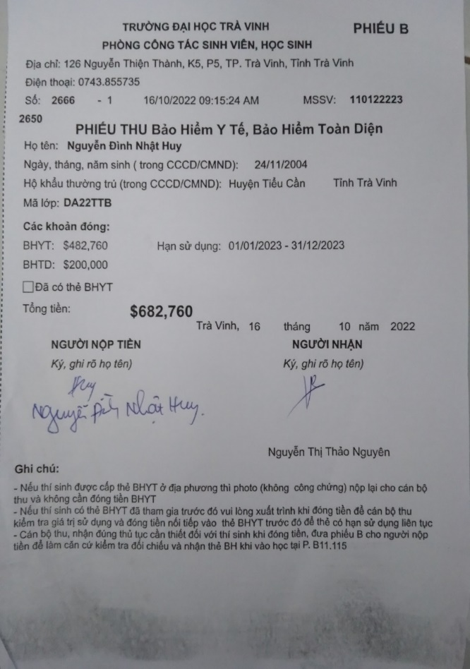
03 | Huỳnh Khải | Xã, phường cấp | 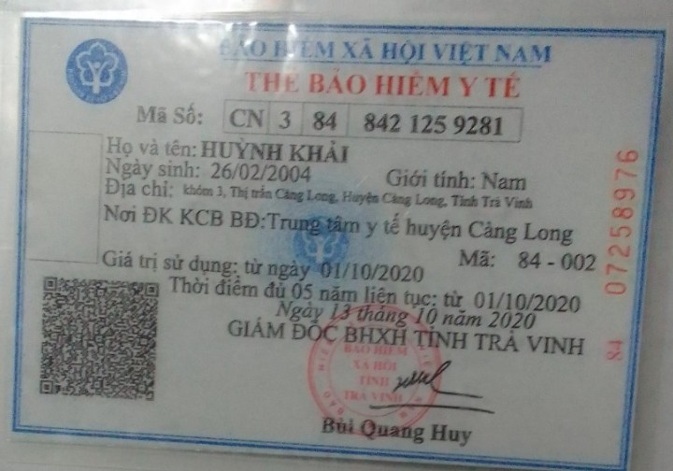
04 | Huỳnh Minh Khan | Xã, phường cấp | 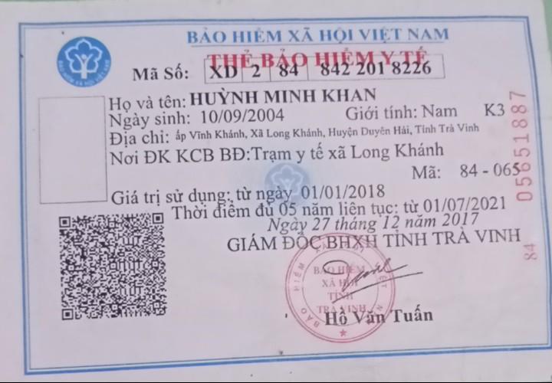
11 | Nguyễn Minh Luân | Xã, phường cấp | 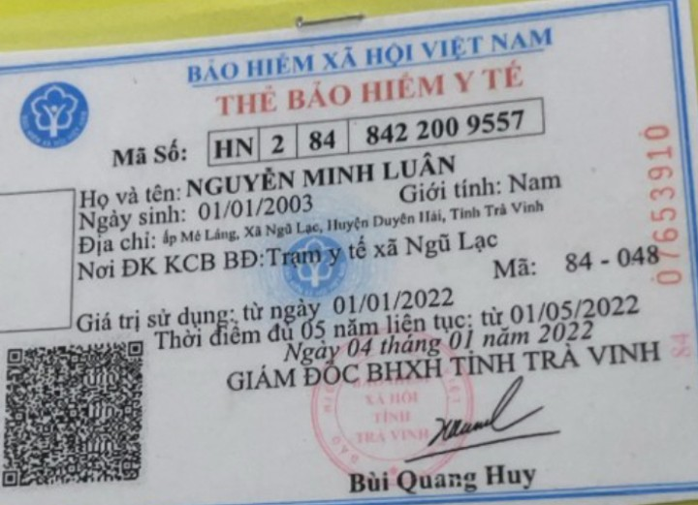
13 | Hồ Lý Minh Lữ | Đã đóng | 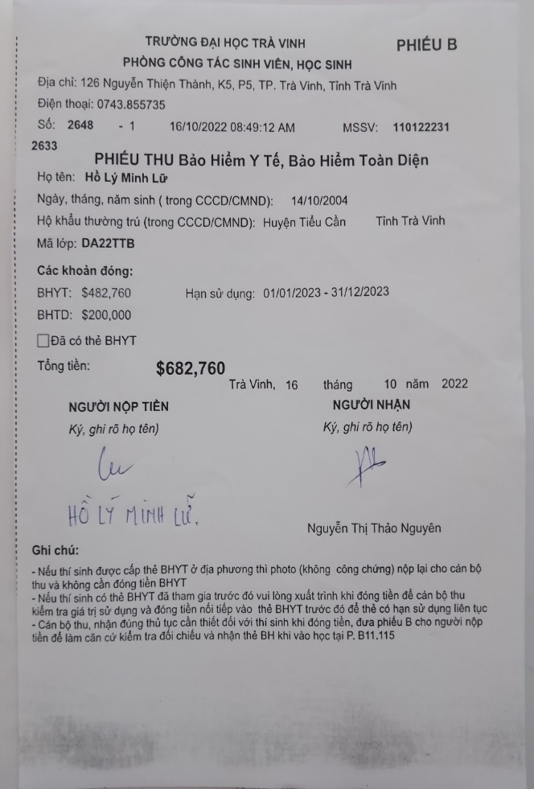
14 | Phạm Minh Mẫn | Đã đóng | 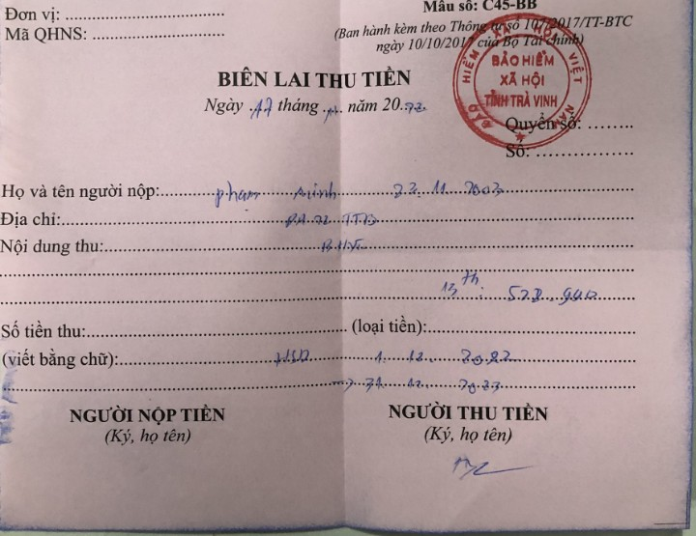
19 | Nguyễn Thành Nam
24 | Lưu Bích Ngọc
28 | Trương Nguyễn Tố Nguyên | Xã, phường cấp | 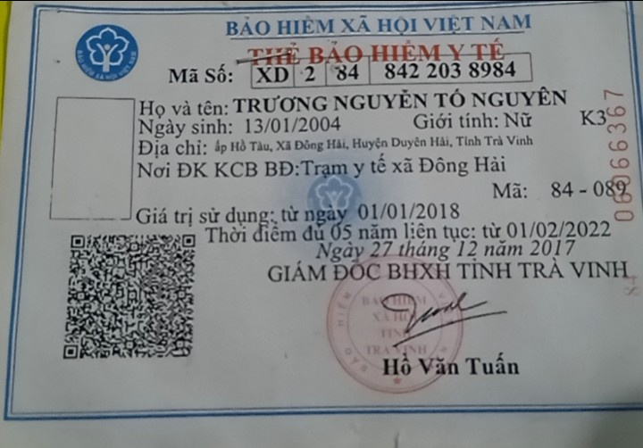
29 | Thạch Nhanh | Đã đóng | 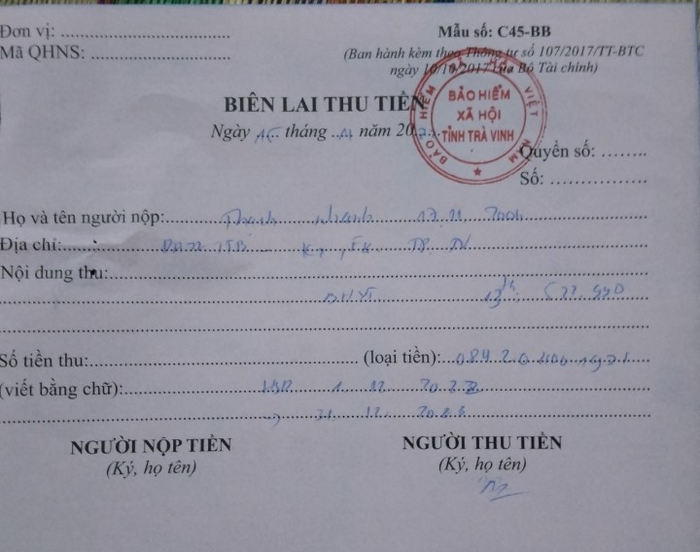
30 | Hồ Văn Minh Nhựt | Đã đóng | 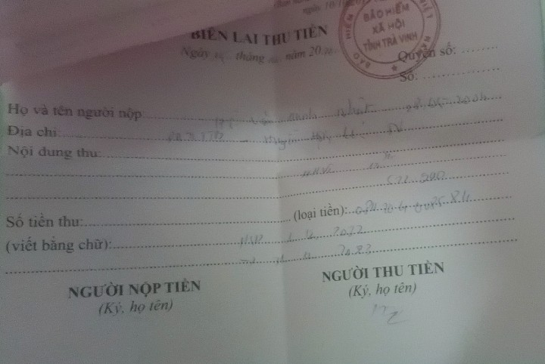
41 | Trần Trung Phúc | Xã, phường cấp | 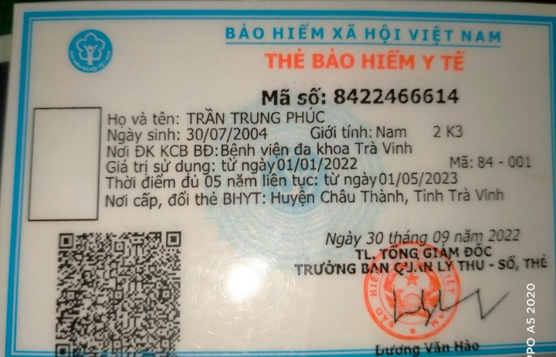
47 | Nguyễn Quân | Xã, phường cấp | 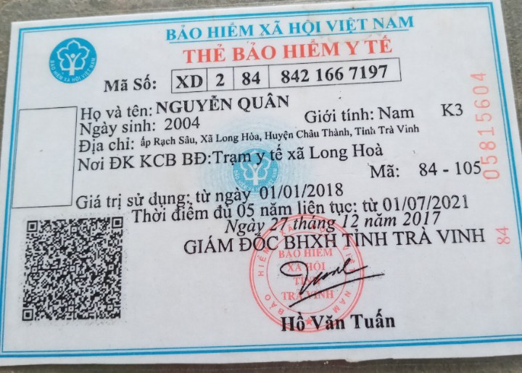
49 | Nguyễn Thị Mỹ Quyên
52 | Nguyễn Sơn Tây | Đã đóng | 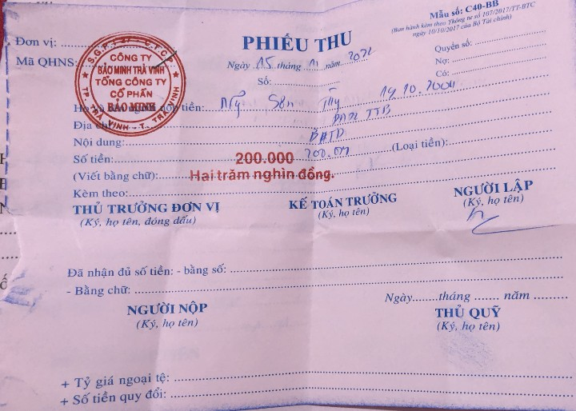
56 | Lê Hữu Thắng | Đã đóng | 